Budget
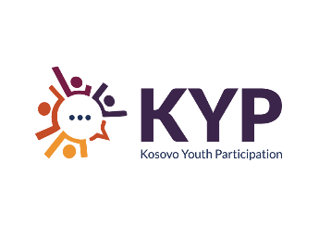
Budžet
Naziv Akcionog plana:
Troškovi
 |  |  | Aktivnost
 |  | Iznos | Detaljan opis načina na koji će se koristiti svaka budžetska linija
1 | Naknade
1.1
1.2
1.3
1.4
 | Međuzbir | € -
2 | Materijalni/administrativni troškovi
2.1
2.2
2.3
2.4
 | Međuzbir | € -
3 | Komunikacija/vidljivost
3.1
3.2
3.3
 | Međuzbir | € -
4 | Ostali troškovi
4.1
4.2
 | Međuzbir
 | Ukupno | € -
 | Ukupan iznos (maksimalno 1000 evra) | € -
 | Drugi prihodi

